Hoja1
PRODUCCIONES DEKORARTE SAS
NIT. 900,645,501-1
TEL 467 4072
Proyecto: El bolero de rubén . Supervisor: Anthony Gonzalez .. Departamento: Ambientación . Responsable: Camilo Heredia .
No. | IMAGEN | DESCRIPCION | ESTADO | # | VALOR | ANOTACIONES | Columna1
1 | 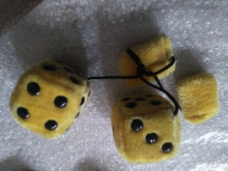 | Accesorio carro | Bueno | 1 | - | -
2 |  | Adorno | Bueno | 1 | - | - | ✓
3 | 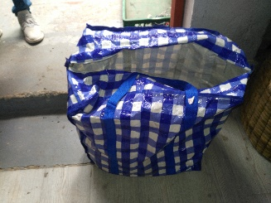 | Bolsa de mercado | Perfecto | 1 | - | -
4 | 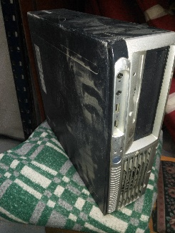 | C.P.U. | Bueno | 1 | - | 100% funcional. Un poco desgastado.
5 | 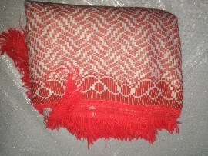 | Cobija | Perfecto | 1 | - | -
6 | 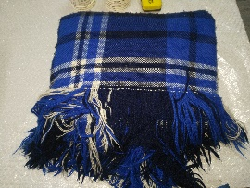 | Cobija | Perfecto | 1 | - | -
7 | 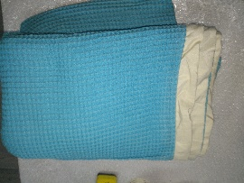 | Cobija | Perfecto | 1 | - | -
8 | 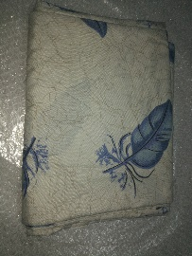 | Cobija | Perfecto | 1 | - | -
9 | 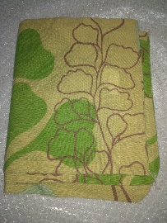 | Cobija | Perfecto | 1 | - | -
10 | 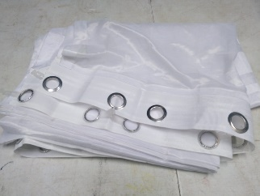 | Cortina | Perfecto | 1 | - | Blanca
11 | 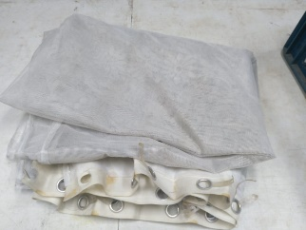 | Cortina | Regular | 1 | - | Desteñida. Anillos oxidados.
12 | 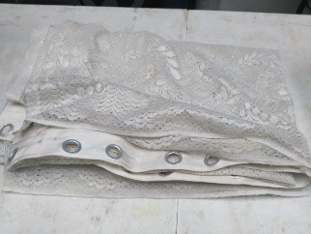 | Cortina | Bueno | 1 | - | -
13 | 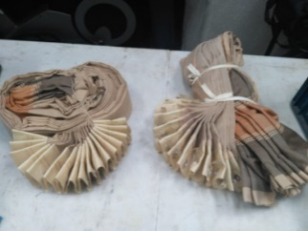 | Cortinas | Perfecto | 2 | - | -
14 | 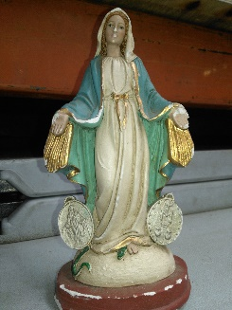 | Figura en porcelana | Regular | 1 | - | Rayada. Astillada.
15 | 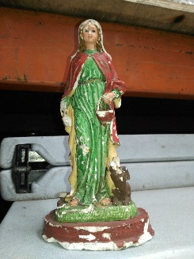 | Figura en porcelana | Regular | 1 | - | Rayada. Astillada.
16 | 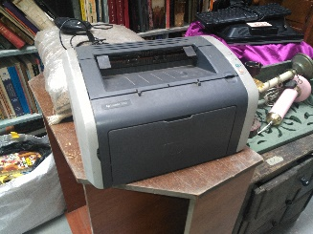 | Impresora | Bueno | 1 | - | No funcional.
17 | 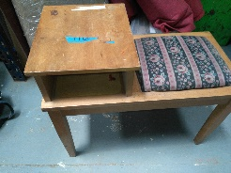 | Mesa con cojín | Bueno | 1 | - | -
18 | 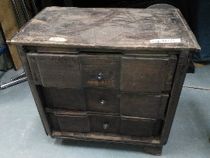 | Mesa de noche | Regular | 1 | - | -
19 | 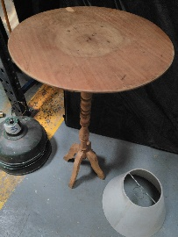 | Mesa redonda pequeña | Regular | 1 | - | -
20 | 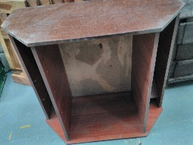 | Mini-bar | Regular | 1 | - | - | ✓
21 | 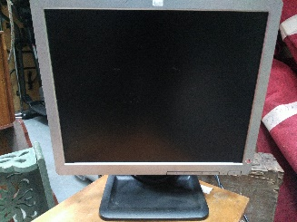 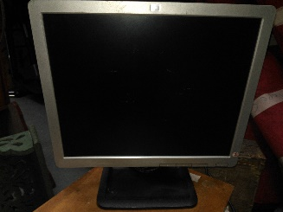 | Monitor | Bueno | 1 | - | Buen estado físico. 100% Funcional. Pantalla posee algunas rayas
22 | 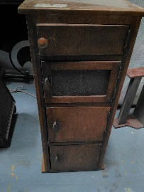 | Mueble de madera | Regular | 1 | - | - | ✓
23 | 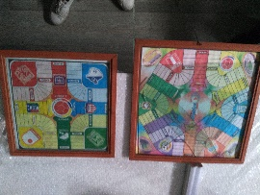 | Parques | Regular | 2 | - | Bridio de 1 roto.
24 |  | Radio portatil | Regular | 1 | - | - | ✓
25 | 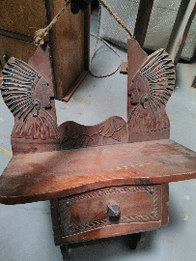 | Repisa | Buena | 1 | - | -
26 | 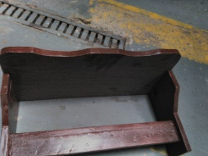 | Repisa | Buena | 1 | - | -
27 | 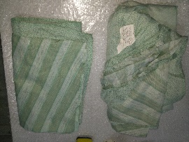 | Ropa de cama | Bueno | 2 | - | -
28 | 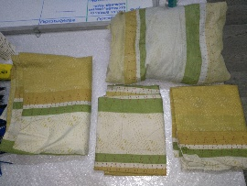 | Ropa de cama | Perfecrto | 4 | - | -
29 | 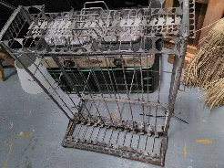 | Seca-platos | Regular | 1 | - | Antiguo
30 | 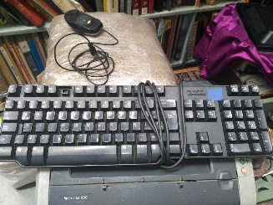 | Teclado de computador | Regular | 1 | - | 99% funcional. Falta 1 tecla. (F4)
31 | 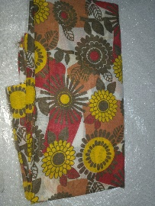 | Tela | Bueno | 1 | - | -
32 | 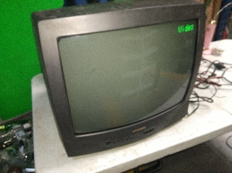 | TV | Perfecto | 1 | - | 100% funcional.
33 | 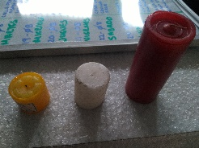 | Velas | Buena | 3 | Consumible | -
34 | 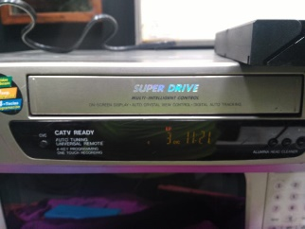 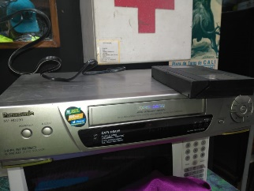 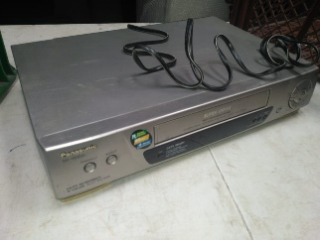 | VHS | Perfecto | 1 | - | Totalmente funcional

